Estadísticas
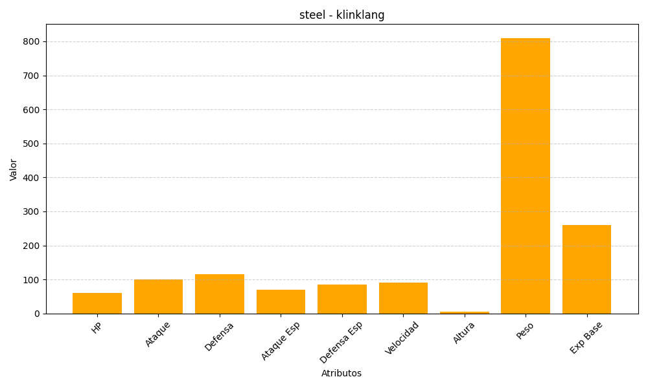
ID | Nombre | Tipo | HP | Ataque | Defensa | Ataque Especial | Defensa Especial | Velocidad | Altura | Peso | Experiencia Base
601 | klinklang | steel | 60 | 100 | 115 | 70 | 85 | 90 | 6 | 810 | 260

